Лист4 (2)
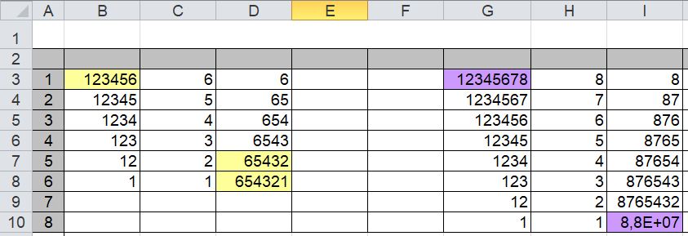

Задание
Из исходного числа составить "перевертыш" - число, составленное в обратной последовательности
Подсказка: |  | Составьте алгоритм работы.
1. | В ячейке наберите любое 6 значное число
2. | В ячейке B4 наберите "=ЦЕЛОЕ(B3/10)" и протяните вниз (отсекаем десятки)
3. | В ячейке C3 наберите "=ОСТАТ(B3;10)"
4. | В ячейкеD4 наберите "=D3*10+C4"

